关系图
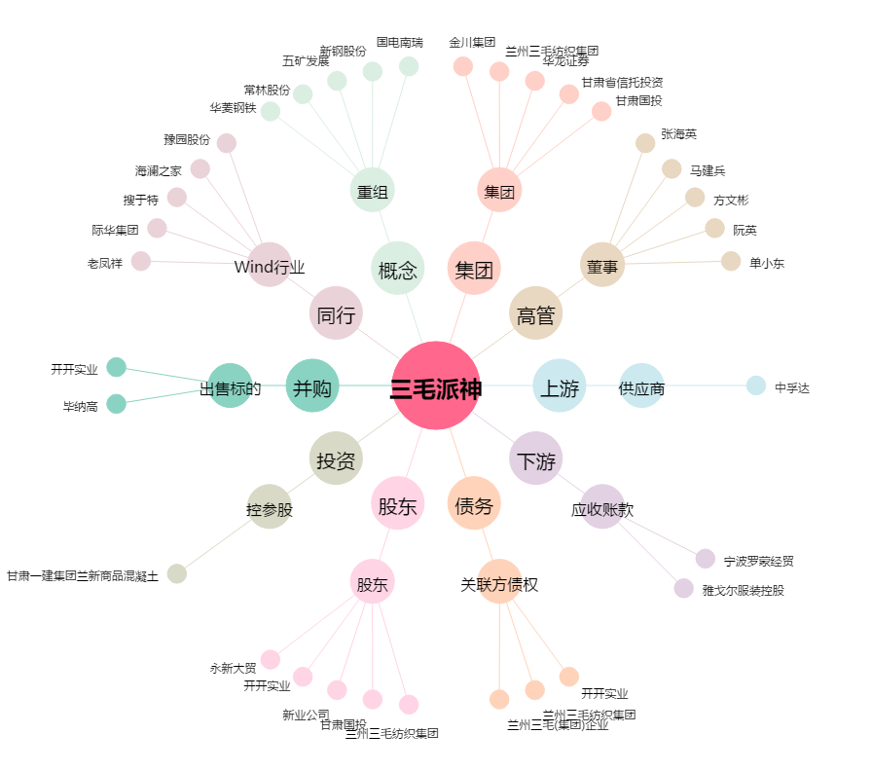
三毛派神[000779.SZ] - 关系概览图

